Sheet1
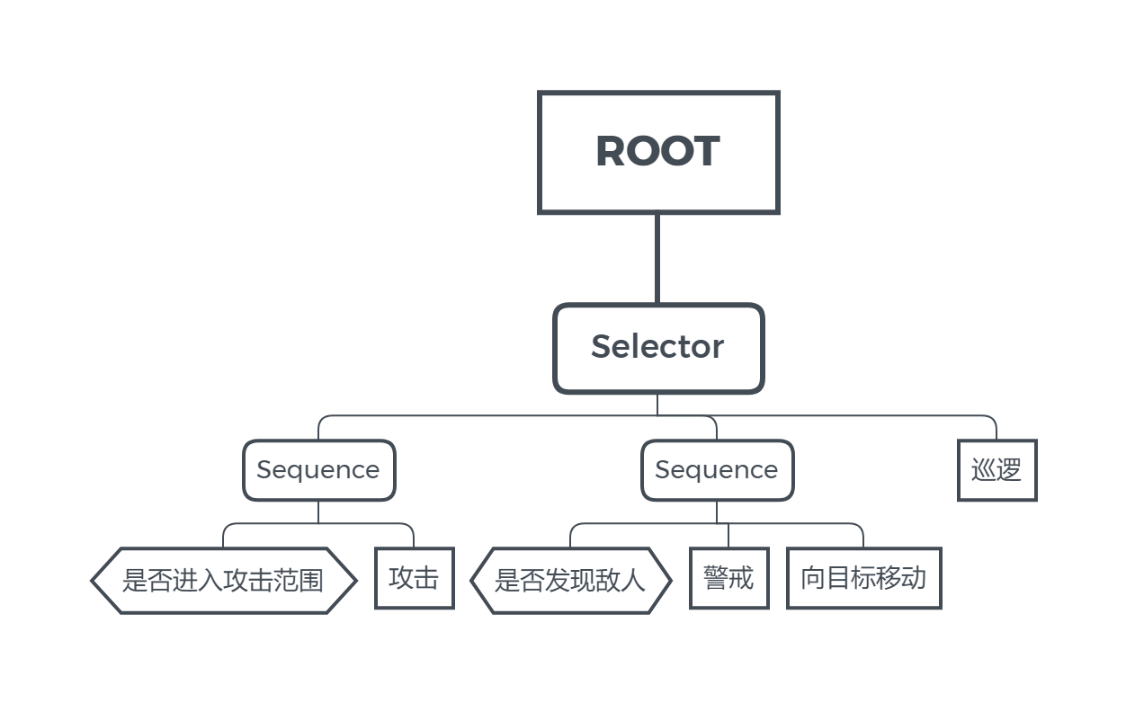
行为名称 | 行为描述 | 类型 | 备注 | 函数名
向目标移动 | 向目标当前位置移动 | 行动节点 | 移动速度较快，近战用 | MoveToEnemy
巡逻 | 移动至附近任意位置，在出生点附近随机左右移动，每次向同一方向移动时间不超过3s，转向时停滞1s后继续移动 | 行动节点 | 此状态下角色移动速度慢 | Patrol
后撤/闪躲 | 在目标进入威胁范围后，以进攻时1.5~2倍的速度向目标相反方向移动
普通攻击一次 | 向面朝方向释放一次普通攻击 | 行动节点 | 仅近战 | MeleeAttack
警戒状态 | 进入警戒状态，播放警戒动画，移动速度变快 | 行动节点 |  | AlertAction
警戒判定 | 判定角色与敌人距离，进入警戒范围后，进入警戒状态 | 判定节点
攻击判定 | 依据预设攻击距离判定对象是否处在攻击范围内 | 判定节点

